ExpertisePolitica
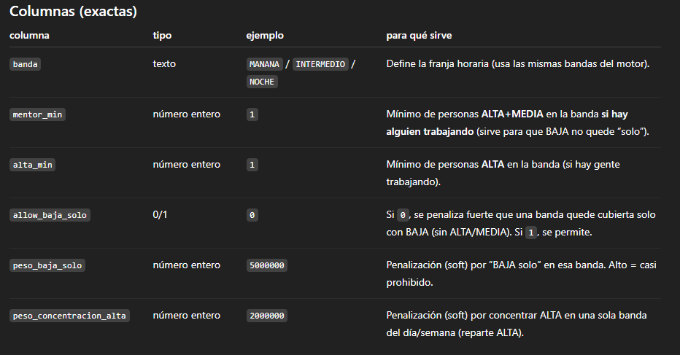
banda | mentor_min | alta_min | allow_baja_solo | peso_baja_solo | peso_concentracion_alta
MANANA | 1 | 1 | 0 | 5000000 | 2000000
INTERMEDIO | 1 | 1 | 0 | 1000000 | 2000000
NOCHE | 1 | 1 | 0 | 5000000 | 2000000

ejemplo ausentismo
